微生信示例024

group | A | A | A | B | B | B | 微生信，您身边的数据分析，可视化专家
sample | A-1 | A-2 | A-3 | B-1 | B-2 | B-3 | https://www.bioinformatics.com.cn/plot_basic_cluster_heatmap_plot_024
ICA1 | 5.7 | 11.7 | 9.9 | 5.7 | 4.5 | 3.2
DBNDD1 | 9.43 | 10.67 | 9.39 | 3.4 | 2.5 | 2.3 | 输出示例图
ALS2 | 10.59 | 9.89 | 8.5 | 4.2 | 5.75 | 2.5
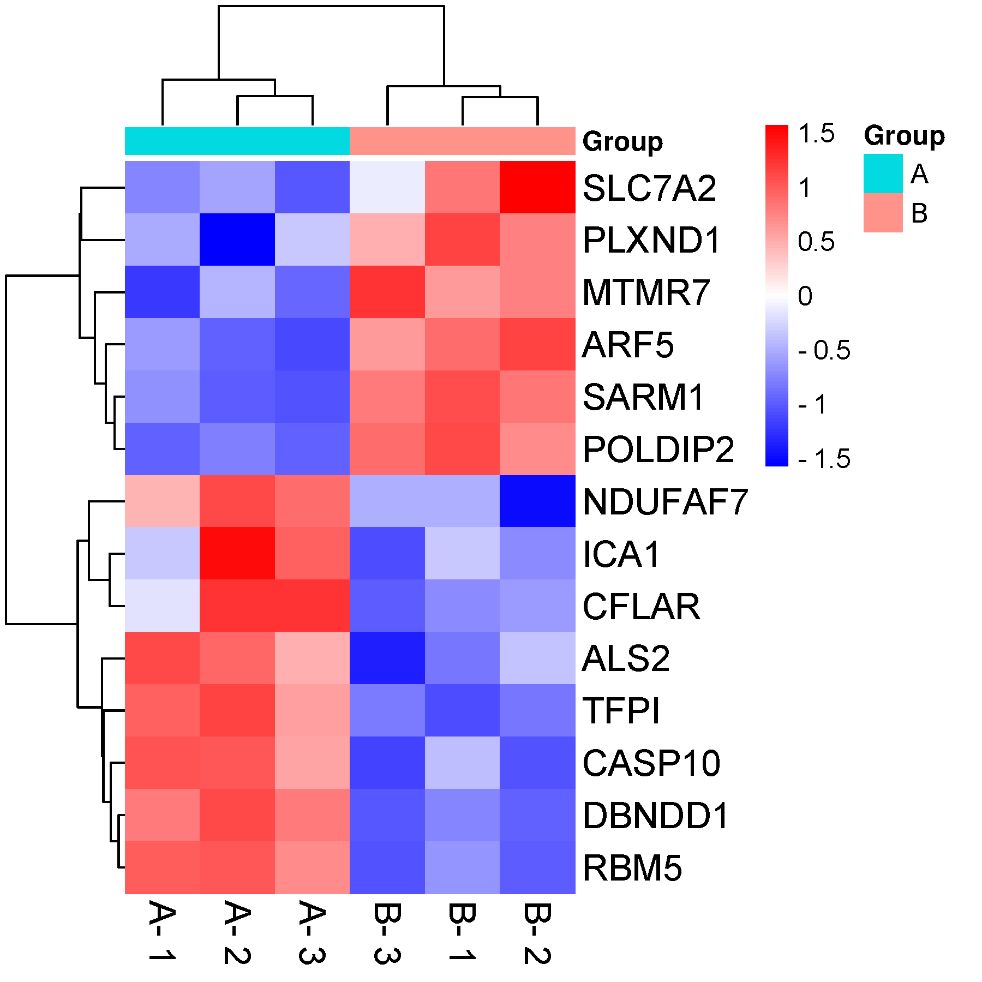
CASP10 | 10.38 | 10.2 | 8.5 | 5.1 | 2.8 | 2.4
CFLAR | 5.75 | 10.85 | 10.9 | 3.9 | 4.2 | 2.8
TFPI | 9.82 | 10.45 | 8.5 | 2.5 | 3.4 | 3.5
NDUFAF7 | 8.9 | 11.02 | 10.33 | 5.75 | 2.4 | 5.75
RBM5 | 10.59 | 10.67 | 9.94 | 6.55 | 5.75 | 5.55
MTMR7 | 2.5 | 5.2 | 3.5 | 9.21 | 9.76 | 11.47
SLC7A2 | 3.5 | 4.2 | 2.5 | 9.21 | 11.78 | 5.75
ARF5 | 4.5 | 3.2 | 2.7 | 9.89 | 10.72 | 8.81
SARM1 | 3.5 | 2.2 | 1.9 | 10.85 | 9.76 | 9.73
POLDIP2 | 3.5 | 4.2 | 3.5 | 11.33 | 9.76 | 10.49
PLXND1 | 5.1 | 1.2 | 5.75 | 11.22 | 9.76 | 8.81

 |  |  |  |  |  |  | B站：聚类热图绘制视频教程

 |  |  |  |  |  |  | 注意：1，若聚类效果不好，可以换不同算法试试； 2，若group名越界，可以下载svg格式，用inkscape打开，另存为pdf时，选择“使用导出对象尺寸”，“出血2mm”

 |  |  |  |  |  |  | 使用问题，或数据分析合作意向
 |  |  |  |  |  |  | 请微信扫码联系我们

